Sheet1
 |  | 艾宾浩斯单词记忆表 Ebbinghaus word memory table

2022年 |  |  |  | 7月
 |  |  |  |  |  |  | NO | 学习日期 | 记忆单词 | 解释 | 记忆 程度 | 短期记忆复习 |  |  | 中期记忆复习 |  |  |  | 长期记忆复习 |  |  | 记忆程度 |  | 占比
日 | 一 | 二 | 三 | 四 | 五 | 六 |  |  |  |  |  | 5分钟 | 30分钟 | 12小时 | 1天 | 2天 | 4天 | 7天 | 15天 | 1个月 | 2个月 | 总计 | 22 | 100%
 |  |  |  |  |  |  | 1 | 2022-07-01 | reflect | 反射、反映 | 好 | √ | √ |  |  |  |  |  |  |  |  | 好 | 9 | 41%
1900-01-01 | 1900-01-02 | 1900-01-03 | 1900-01-04 | 1900-01-05 | 1900-01-06 | 1900-01-07 | 2 | 2022-07-02 | good | 好 | 中 | √ | √ | √ |  |  |  |  |  |  |  | 中 | 7 | 32%
1900-01-08 | 1900-01-09 | 1900-01-10 | 1900-01-11 | 1900-01-12 | 1900-01-13 | 1900-01-14 | 3 | 2022-07-03 | work | 工作 | 差 | √ | √ | √ | √ |  |  |  |  |  |  | 差 | 6 | 27%
1900-01-15 | 1900-01-16 | 1900-01-17 | 1900-01-18 | 1900-01-19 | 1900-01-20 | 1900-01-21 | 4 | 2022-07-04 |  |  | 好
#VALUE! | #VALUE! | #VALUE! | #VALUE! | #VALUE! | #VALUE! | #VALUE! | 5 | 2022-07-05 |  |  | 中
#VALUE! | #VALUE! | #VALUE! | #VALUE! | #VALUE! | #VALUE! | #VALUE! | 6 | 2022-07-06 |  |  | 差
 |  |  |  |  |  |  | 7 | 2022-07-07 |  |  | 好
 |  |  |  |  |  |  | 8 | 2022-07-08 |  |  | 中
2022年 |  |  |  | 8月 |  |  | 9 | 2022-07-09 |  |  | 差
 |  |  |  |  |  |  | 10 | 2022-07-10 |  |  | 好
日 | 一 | 二 | 三 | 四 | 五 | 六 | 11 | 2022-07-11 |  |  | 中
 |  |  |  |  |  |  | 13 | 2022-07-13 |  |  | 好
1900-01-01 | 1900-01-02 | 1900-01-03 | 1900-01-04 | 1900-01-05 | 1900-01-06 | 1900-01-07 | 14 | 2022-07-14 |  |  | 中
1900-01-08 | 1900-01-09 | 1900-01-10 | 1900-01-11 | 1900-01-12 | 1900-01-13 | 1900-01-14 | 15 | 2022-07-15 |  |  | 差
1900-01-15 | 1900-01-16 | 1900-01-17 | 1900-01-18 | 1900-01-19 | 1900-01-20 | 1900-01-21 | 16 | 2022-07-16 |  |  | 好
#VALUE! | #VALUE! | #VALUE! | #VALUE! | #VALUE! | #VALUE! | #VALUE! | 17 | 2022-07-17 |  |  | 中
#VALUE! | #VALUE! | #VALUE! | #VALUE! | #VALUE! | #VALUE! | #VALUE! | 18 | 2022-07-18 |  |  | 差
 |  |  |  |  |  |  | 19 | 2022-07-19 |  |  | 好
 |  |  |  |  |  |  | 20 | 2022-07-20 |  |  | 好
 |  |  |  |  |  |  | 21 | 2022-07-21 |  |  | 好
 |  |  |  |  |  |  | 22 | 2022-07-20 |  |  | 中

使用说明
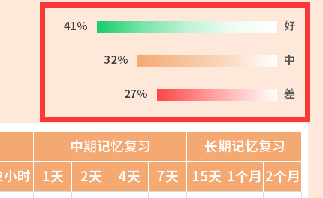
稻壳儿表格模板使用说明
（本页为说明页，用户使用模板时可删除本页内容）
01
基础操作指南
中文｜字体名称
思源黑体 Bold
02
字体说明
03
素材说明
图片：
模板中使用的图片来源于【网站名称】，该图片具有CC0共享协议，您可在遵循CC0共享协议的情况下使用。
素材：
模板中使用的图标来源于【稻壳图标】，仅限于个人学习、研究或欣赏目的使用，如需商用请您自行向版权方购买、获取商用版权。
· 如何撤销工作表保护？
1、选中对应工作表。
2、点击：「审阅---撤销工作表」保护。
· 如何增加行数？
1、选中最后一行，鼠标放在选中区域右下角。
2、当鼠标箭头变成黑色十字形时，点击鼠标左键下拉即可。
· 请在此处输入表格使用说明问题。
1、选择年和月（如下图红色方框标记），日历自动更新
【说明】
模板中使用的字体仅限于个人学习、研究或欣赏目的使用，如需商用请您自行向版权方购买、获取商用版权。
模板中使用的字体为思源黑体 Bold，请用户按照该款思源字体的开源协议要求来使用该字体。

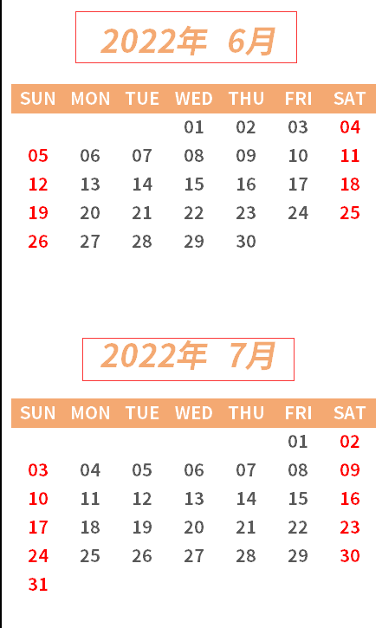

2、下拉筛选选择记忆程度；

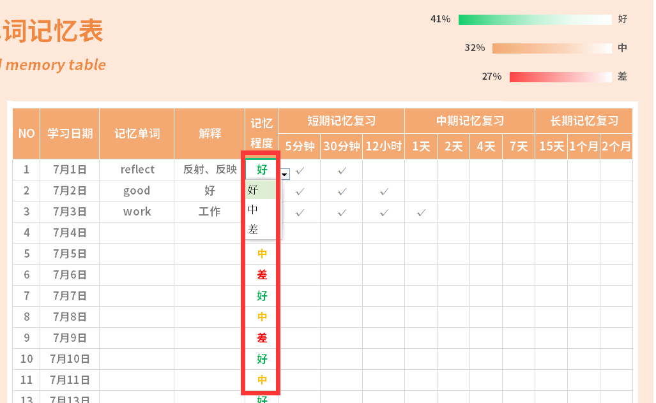

3、动态图表自动更新；

